Instructivo
Para cargar los proyectos en el excel tené en cuenta que:
1. Primero tenés que seleccionar tu Jurisdicción.
2. No tenés que modificar el formato del excel.
3. Algunos campos tienen opciones pre definidas. Los vas a reconocer por el texto de ayuda y porque al posicionarte sobre la celda, verás aparecer una flecha.
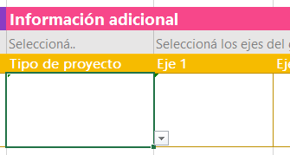

4. Algunos campos tienen validaciones de formato y opciones válidas. Prestá atención a los mensajes que se te presenten.

Definición y Objetivos de los Ejes de Gobierno de la Ciudad
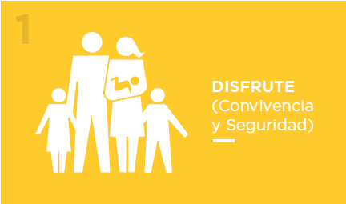 | Nuestro objetivo es: • Ser una ciudad donde los vecinos estén y se sientan seguros. • Reducir a 0 las fatalidades por accidentes de tránsito. • Fomentar la buena convivencia y respeto por las normas entre todos los que viven y vienen a la ciudad. • Fortalecer la función pública para que sea percibida por los ciudadanos como un rol profesional y de servicio a los demás. • Hacer partícipes a los vecinos para a través de sus opiniones e intereses dar forma a la ciudad en que todos queremos vivir. • Fomentar y acercar la cultura a la gente para potenciar la participación y disfrute de todos los ciudadanos. • Organizar los mejores JJOO de la Juventud de la historia, que actúen de canal para seguir desarrollando el sur, para posicionar internacionalmente a BA y para transmitir los valores del GCBA. • Potenciar el turismo como factor de desarrollo económico de Buenos Aires. • Posicionar a Buenos Aires como la capital gastronómica de América Latina | 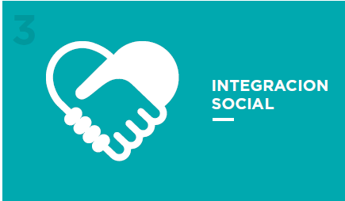 |  | Nuestro objetivo es: • Promover la movilidad social, fortaleciendo el acceso al empleo formal y al sueldo digno en la Zona Sur. • Brindar acceso fácil y rápido a salud pública de calidad a todos los ciudadanos que lo requieran. • Potenciar el Sur como el foco de crecimiento económico de la Ciudad. • Garantizar servicios públicos de calidad a todos los residentes del Sur. • Transformar las villas en barrios integrados a la Ciudad y que todos los habitantes de la Ciudad tengan una vivienda propia. • Lograr equidad educativa para todos los ciudadanos, con foco en los estudiantes de nivel primario y secundario de zona Sur. • Proveer infraestructura y equipamiento necesario a todas las escuelas de la Ciudad para ofrecer educación de calidad para todos. • Integrar a todos los adultos mayores de la Ciudad.
Una ciudad que favorezca la convivencia y donde sus ciudadanos puedan pasarla bien según su estilo de vida |  |  | Una ciudad que fomente la equidad de oportunidades y derechos, satisfaciendo las diferentes necesidades individuales y colectivas de todos sus ciudadanos.

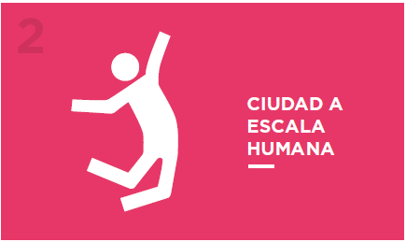 | Nuestro objetivo es que: • Todos los espacios públicos de la Ciudad fomenten el intercambio social y cultural. • La ciudad esté mejor mantenida que nuncay los espacios públicos estén impecables. • Se duplique la cantidad de basura que se recicla hoy. • La ciudad esté limpiay que la gente lo vea y perciba. • Todos los que viven y vienen a la ciudad tengan varias opciones para moverse con facilidad por la Ciudad. • Todos los viajes en la Ciudad puedan ser realizados en medios de transporte público. • Todos los ciudadanos puedan realizar trámites públicos de calidad desde su casa o con fácil acceso. |  | 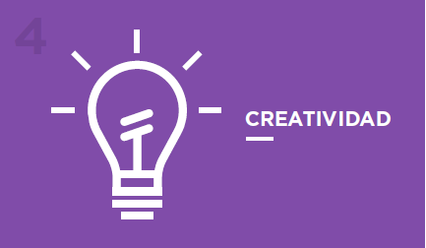 | Nuestro objetivo es: • Fomentar la co-creación y generación de soluciones transversalesa través de todo el GCBA. • Que los ciudadanos puedan aportar sus ideas y ser participantes activos en la co-creación. • Potenciar alianzas público-privadas con el fin de responder a problemáticas en común desde nuevas perspectivas. • Generar soluciones de alto impacto en la vida de los ciudadanos a través del uso de nuevas tecnologías. • Ser un modelo de gestión pública eficiente y transparente. • Facilitar la rápida generación y crecimiento de nuevas empresas para el desarrollo económico de la Ciudad. • Ser la capital de innovación y emprendedorismode América Latina. • Fortalecer la política de distritos de vanguardiapara revitalizar y potenciar zonas específicas de la Ciudad.
Una ciudad que esté diseñada para las personas, facilitando sus necesidades de movilidad, accesibilidad, y que fomente el uso del espacio público |  |  | Una ciudad que genere nuevas ideas y asociaciones para producir soluciones originales y con impacto fuerte positivo en sus ciudadanos.

